项目投资
项目建设及投资估算表 单位：元 |  |  | 重汽3.0自适应座椅项目研发费用预算表 (ZY2336）
项目 | 金额 | 备注 | 类型 | 项目 | 预算费用（元） | 备注
一、土地 |  |  | 生产线设备 | 新购置 |  | N/A
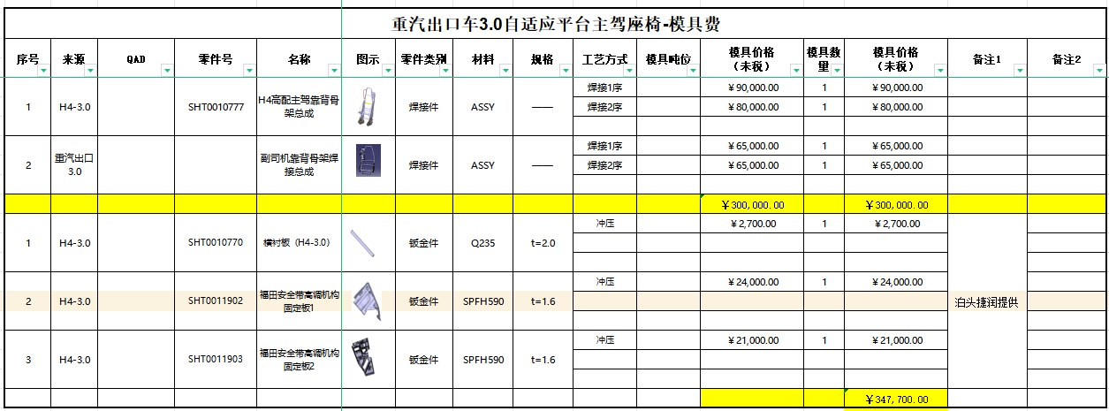
二、建设工程投资 |  |  |  | 改造 |  | N/A
三、设备投资 |  |  | 模、夹、检、工装等 | 注塑模具
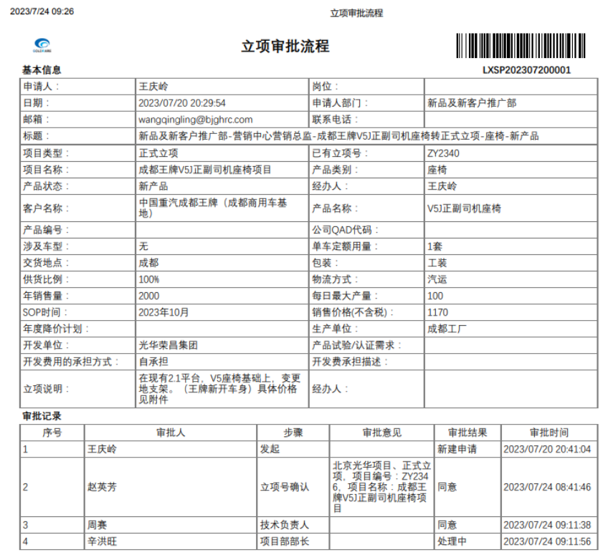
四、其他 |  |  |  | 冲压模具 | 47,700.00 | 新开3种冲压钣金件 成型模
小计 | - |  |  | 发泡模具 | 74,500.00 | 副驾靠背发泡 数量1（新开 河北自制） 单价46000 副驾坐垫发泡 数量1（新开 河北自制） 单价28500
五、模夹检具、工装 | 425,200.00 |  |  | 压铸模具 |  | N/A
六、开发投入 | 238,900.00 |  |  | 夹具 |  | N/A
合计 | 664,100.00 |  |  | 检具 |  | N/A
 |  |  |  | 工装 | 300,000.00 | 副驾通用靠背骨架 数量2（新开 河北自制）
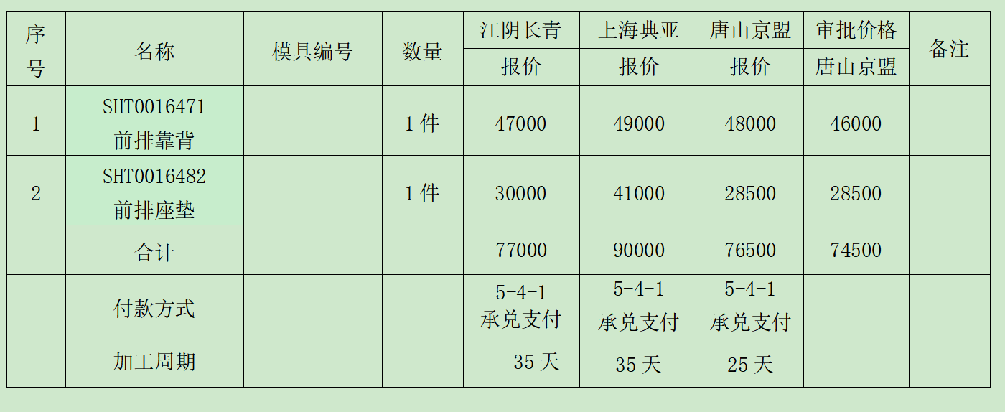
 |  |  |  | 其它 | 3,000.00 | 面料开发：造型预估
 |  |  | 研发费用 | 人力成本 | - | N/A
 |  |  |  | 差旅费 | 5,000.00 | 项目期间按5次出差计算，单次1000
 |  |  |  | 邮寄费 | 5,000.00 | 项目期间按10次邮寄费用，单次500
 |  |  |  | 运费 | 5,000.00 | 项目期间按5次专车计算，单次1000
 |  |  |  | 设计费 | 32,000.00 | 项目期间按花费20天计算，单价1600
 |  |  |  | 样品费 | 114,400.00 | 项目期间预计26套(3套强检、3套提供客户整车验证，20套小批验证）单价4400
 |  |  |  | 试验费 | 75,000.00 | 强检、3C、扩项
 |  |  |  | 维修费 | 2,500.00 | 项目期间按5次计算，单价500
 |  |  |  | 其他 |  | N/A
 |  |  | 合计 |  | 664100.00
 |  |  | 注：生产线改造、机器人及生产设备等投入费用预算由工厂参与策划预算。
 |  |  | 开发费用仅包括新产品开发费用
 |  |  |  |  |  | 114400

 |  |  | 涂红色处为必填项

